CollectiveAccess
Image | Object | Description | Date
 | Pflanzenschneider für Halme (A1329)
 | Hecksense, Fragment ohne Sensenblatt (A1331) | Hecksensen dienten zum Schneiden von kurzen Getreidesorten. Sie verfügten über ein hölzernes Gestell, das sogenannte Heckgestell, oberhalb des Sensenblattes. Dieses Heckgestell bewirkte, dass geschnittenes Korn besser in Schwaden fiel. Schwaden sind die Reihen von gemähtem Getreide oder auch der Vorgang des Ablegens in Reihen – das Korn wurde geschwadet. Da dieses Schwaden mit kurzen Getreidesorten wie Gerste und Weizen, aber auch bei liegendem Getreide schwieriger war als bei langstieligen, aufrecht stehenden Pflanzen, wurden hierfür Hecksensen eingesetzt.
 | Erntegabel (A1342)
 | Hufeisen (A1430) | Um das Hufhorn der Hufe von Arbeitstieren vor zu schnellem Abrieb zu schützen, war es wichtig, dieses zu schützen. Hierfür wurden Hufeisen angebracht. Diese bestehen in der Regel aus Schmiedeeisen und werden mittels Nägeln an der Hornwand des Hufes befestigt. Jedes Hufeisen wird individuell auf die Bedürfnisse des jeweiligen Pferdes angepasst. Dabei spielen beispielsweise Größe, Gewicht, Einsatzgebiet oder mögliche Beinfehlstellungen eine Rolle.
 | Hufeisen (A1432) | Um das Hufhorn der Hufe von Arbeitstieren vor zu schnellem Abrieb zu schützen, war es wichtig, dieses zu schützen. Hierfür wurden Hufeisen angebracht. Diese bestehen in der Regel aus Schmiedeeisen und werden mittels Nägeln an der Hornwand des Hufes befestigt. Jedes Hufeisen wird individuell auf die Bedürfnisse des jeweiligen Pferdes angepasst. Dabei spielen beispielsweise Größe, Gewicht, Einsatzgebiet oder mögliche Beinfehlstellungen eine Rolle.
 | Hufeisen (A1433) | Um das Hufhorn der Hufe von Arbeitstieren vor zu schnellem Abrieb zu schützen, war es wichtig, dieses zu schützen. Hierfür wurden Hufeisen angebracht. Diese bestehen in der Regel aus Schmiedeeisen und werden mittels Nägeln an der Hornwand des Hufes befestigt. Jedes Hufeisen wird individuell auf die Bedürfnisse des jeweiligen Pferdes angepasst. Dabei spielen beispielsweise Größe, Gewicht, Einsatzgebiet oder mögliche Beinfehlstellungen eine Rolle.
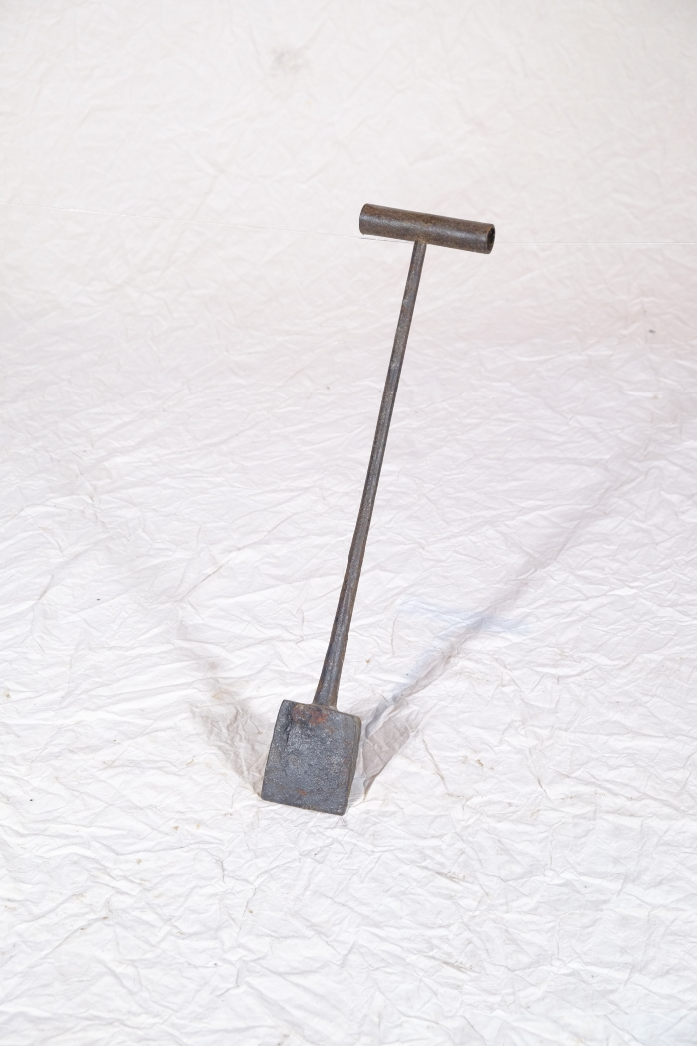
 | Kupiereisen (A1439)
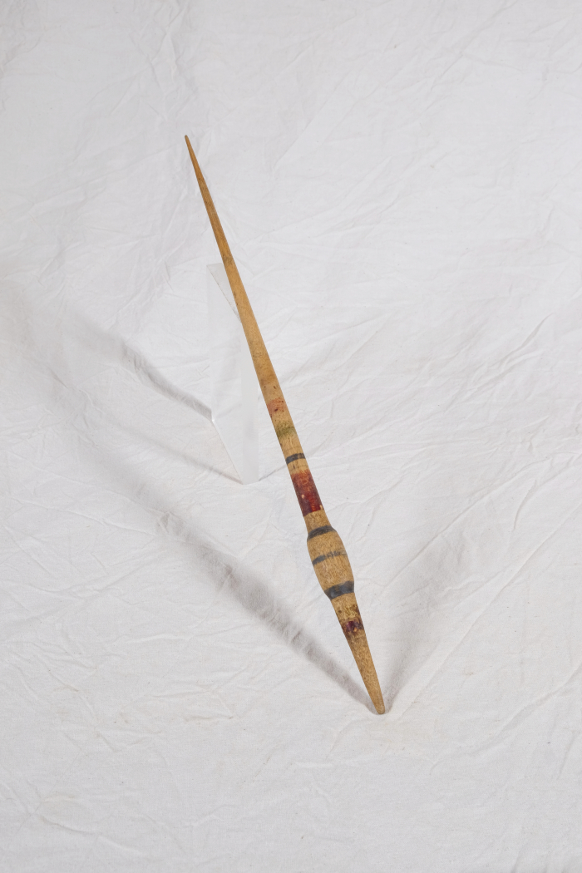
 | Spindel (A1550)

